Chi tiết địa chất
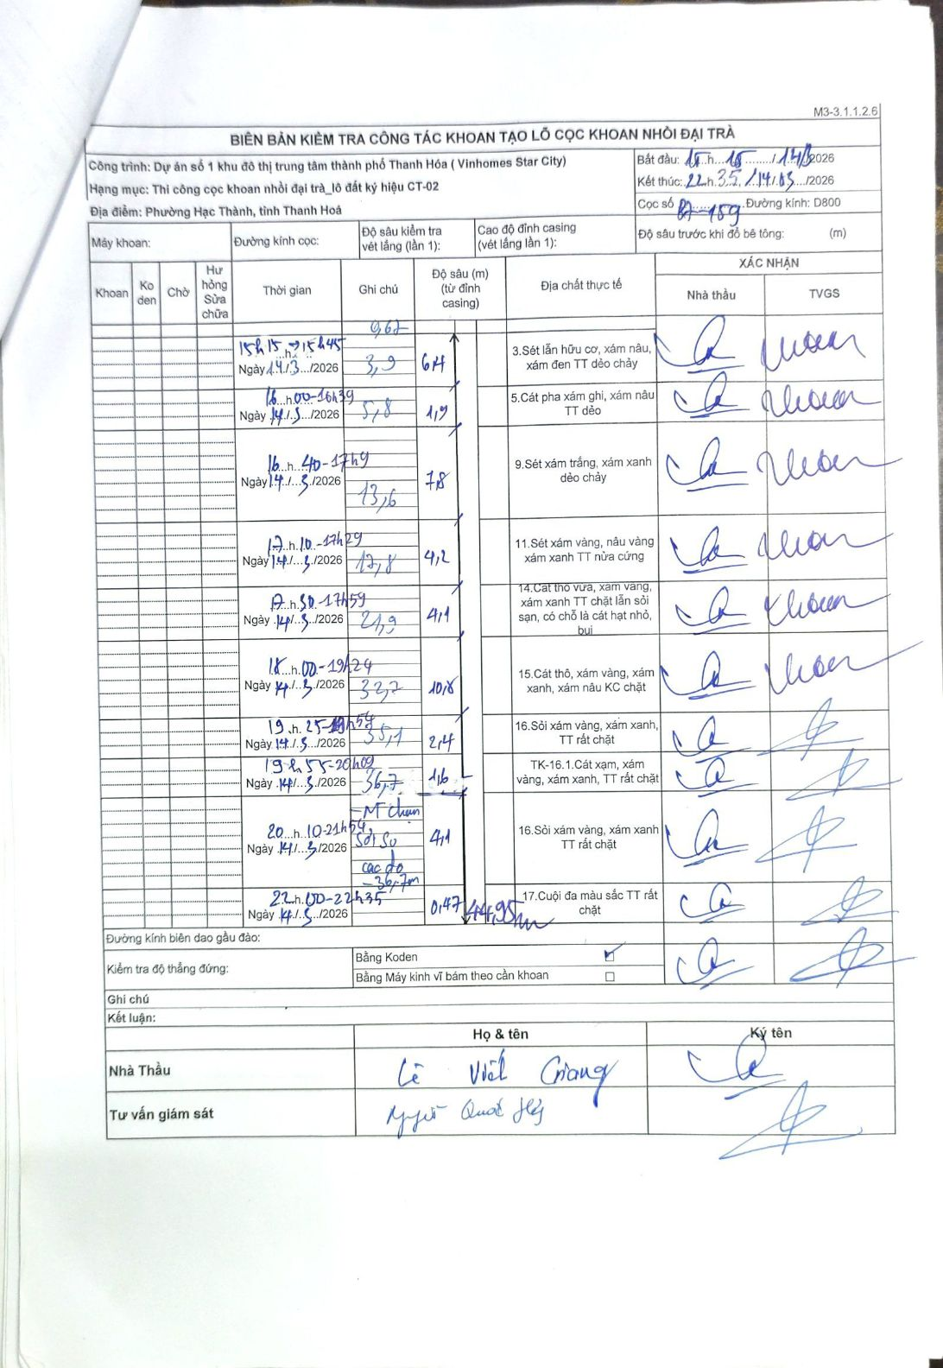
Dự án | Dự án số 1 khu đô thị trung tâm thành phố Thanh Hóa (Vinhomes Star City)
Hạng mục | Thi công cọc khoan nhồi đại trà_lô đất ký hiệu CT-02
Tên bộ phận | Phường Hạc Thành, tỉnh Thanh Hoá
Số hiệu cọc | P7-159
Biên bản số | KL-002
Đường kính | D800
Bắt đầu thi công | 15:15 14/03/2026
Kết thúc thi công | 22:35 14/03/2026

Địa chất TT | Đường kính | Mô tả lớp thiết kế | Từ (h) | Đến (h) | Cao độ từ | Cao độ đến | T.Gian (h) | Dài (m) | V (m/h) | Ghi chú
1 | D800 | Sét lẫn hữu cơ, xám nâu, xám đen TT dẻo chảy | 15h15 14/03/2026 | 15h45 14/03/2026 | -0.62 | -6.4 | 0.5 | 5.78 | 11.56 | Chiều dày 5.78m
2 | D800 | Cát pha xám ghi, xám nâu TT dẻo | 16h00 14/03/2026 | 16h39 14/03/2026 | -6.4 | -11.9 | 0.65 | 5.5 | 8.46 | Chiều dày 5.5m
3 | D800 | Sét xám trắng, xám xanh dẻo chảy | 16h40 14/03/2026 | 17h19 14/03/2026 | -11.9 | -19.7 | 0.65 | 7.8 | 12 | Chiều dày 7.8m
4 | D800 | Sét xám vàng, nâu vàng xám xanh TT nửa cứng | 17h10 14/03/2026 | 17h29 14/03/2026 | -19.7 | -23.9 | 0.32 | 4.2 | 13.26 | Chiều dày 4.2m
5 | D800 | Cát thô vừa, xám vàng, xám xanh TT chặt lẫn sỏi sạn, có chỗ là cát hạt nhỏ, bụi | 17h50 14/03/2026 | 17h59 14/03/2026 | -23.9 | -28 | 0.15 | 4.1 | 27.33 | Chiều dày 4.1m
6 | D800 | Cát thô, xám vàng, xám xanh, xám nâu KC chặt | 18h00 14/03/2026 | 19h24 14/03/2026 | -28 | -38.8 | 1.4 | 10.8 | 7.71 | Chiều dày 10.8m
7 | D800 | Sỏi xám vàng, xám xanh, TT rất chặt | 19h25 14/03/2026 | 19h54 14/03/2026 | -38.8 | -41.2 | 0.48 | 2.4 | 4.97 | Chiều dày 2.4m
8 | D800 | TK-16.1.Cát xạm, xám vàng, xám xanh, TT rất chặt | 19h55 14/03/2026 | 20h09 14/03/2026 | -41.2 | -42.8 | 0.23 | 1.6 | 6.86 | Chiều dày 1.6m
9 | D800 | Sỏi xám vàng, xám xanh TT rất chặt | 20h10 14/03/2026 | 21h54 14/03/2026 | -42.8 | -46.9 | 1.73 | 4.1 | 2.37 | Chiều dày 4.1m
10 | D800 | Cuội đa màu sắc TT rất chặt | 22h00 14/03/2026 | 22h35 14/03/2026 | -46.9 | -47.37 | 0.58 | 0.47 | 0.81 | Chiều dày 0.47m

ẢNH BIÊN BẢN GỐC

